Summary table
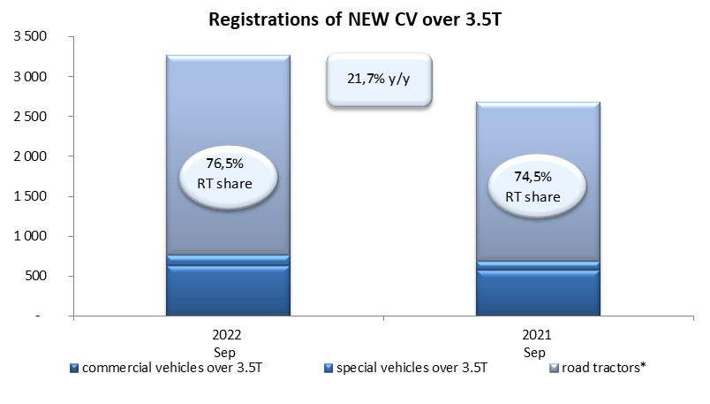
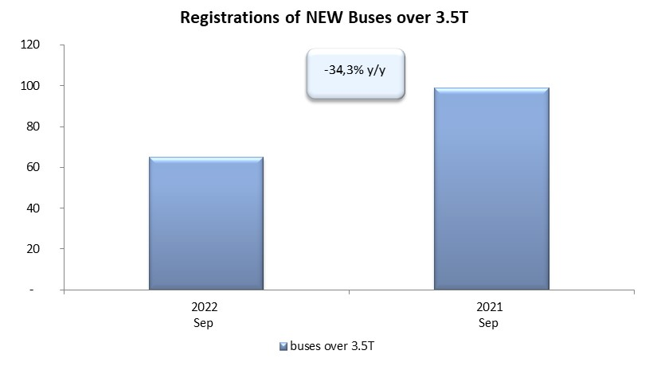
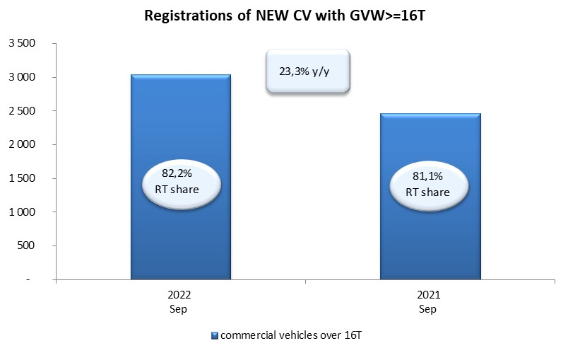
PZPM based on CEP (Central Register of Vehicles) |  |  |  |  |  | 05/10/2022
 |  |  |  |  |  | units
FIRST REGISTRATIONS OF NEW COMMERCIAL VEHICLES OVER 3.5T
 | 2022 Sep | 2021 Sep | % change y/y | 2022 Jan - Sep | 2021 Jan - Sep | % change y/y
CV - TOTAL | 3,263 | 2,682 | 21.7% | 23,977 | 23,249 | 3.1%
commercial vehicles over 3.5T | 635 | 575 | 10.4% | 5,315 | 4,820 | 10.3%
special vehicles over 3.5T | 131 | 110 | 19.1% | 759 | 619 | 22.6%
road tractors* | 2,497 | 1,997 | 25.0% | 17,903 | 17,810 | 0.5%
BUSES - TOTAL | 65 | 99 | -34.3% | 822 | 1,056 | -22.2%
COMMERCIAL VEHICLES - TOTAL | 3,328 | 2,781 | 19.7% | 24,799 | 24,305 | 2.0%
*/ For 2021 the data does not cover new registrations of domestic producers their own brands

